Chart1
0 | 1.1 | 1.58 | 2.27
50 | 2.35 | 3.38 | 4.9
100 | 6.1 | 8.78 | 12.77

Sheet1
Приложение 1 |  |  |  | TRPR1
Загуби на активна мощност в kW в зависимост от натоварването на силовите трансформатори

Мощност | 400 KVA | 630 KVA | 1000 KVA
Товар % | 0 | 50 | 100
0 | 1.1 | 2.35 | 6.1
50 | 1.58 | 3.38 | 8.78
100 | 2.27 | 4.9 | 12.77

Загуби в трансформаторите

Загуби на реактивна мощност в kVAR в зависимост от натоварването на силовите трансформатори

Мощност | 400 KVA | 630 KVA | 1000 KVA
Товар % | 0 | 50 | 100
0 | 7.2 | 10.08 | 14
50 | 12.2 | 19.53 | 29
100 | 27.2 | 47.9 | 74

Sheet2
Методика за изчисление на загубите на активна и реактивната мощност на силовите трансформатори

Данни от справочника на енергетика за силовите трансформатори

Мощност KVA | 50 | 63 | 100 | 160 | 250 | 320 | 400 | 630 | 1000

Загуби на празен ход
Ро, КW | 0.42 | 0.3 | 0.67 | 0.5 | 0.82 | 1.55 | 1.1 | 1.58 | 2.27

Загуби на късо съединение
Рк, КW | 1.26 | 1.54 | 2.25 | 2.82 | 3.5 | 5.6 | 5 | 7.2 | 10.5

Напрежение на късо % | 4.4 | 4 | 4.4 | 4 | 4.5 | 4.7 | 5 | 6 | 6

Ток на празен ход I % | 8 | 4.3 | 7.2 | 2.4 | 2 | 5.5 | 1.8 | 1.6 | 1.4

Номинален ток I, A | 1.4 | 1.8 | 2.9 | 5.2 | 7.2 | 9.1 | 11.6 | 18.2 | 29

КПД | 0.97 | 0.97 | 0.97 | 0.97 | 0.97 | 0.98 | 0.98 | 0.98 | 0.99

ЗАГУБИ НА ПРАЗЕН ХОД | bтр = 0
Загуби на активна мощност
Ртр КW | 0.42 | 0.3 | 0.67 | 0.5 | 0.82 | 1.55 | 1.1 | 1.58 | 2.27
Загуби на ел. енергия за 1 година
при включен ТМ, КWh | 3679 | 2628 | 5869 | 4380 | 7183 | 13578 | 9636 | 13841 | 19885

Загуби на реактивна мощност
Qтр КVAR | 4 | 2.709 | 7.2 | 3.84 | 5 | 17.6 | 7.2 | 10.08 | 14

ЗАГУБИ ПРИ НАТОВАРВАНЕ 50 %. | bтр = 0,25
Загуби на активна мощност
Ртр КW | 0.735 | 0.685 | 1.2325 | 1.205 | 1.695 | 2.95 | 2.35 | 3.38 | 4.90

Загуби на реактивна мощност
Qтр КVAR | 4.55 | 3.339 | 8.3 | 5.44 | 7.8125 | 21.36 | 12.2 | 19.53 | 29

ЗАГУБИ ПРИ НАТОВАРВАНЕ 100 %. | bтр = 1
Загуби на активна мощност
Ртр КW | 1.68 | 1.84 | 2.92 | 3.32 | 4.32 | 7.15 | 6.1 | 8.78 | 12.77

Загуби на реактивна мощност
Qтр КVAR | 6.2 | 5.2 | 11.6 | 10.2 | 16.3 | 32.6 | 27.2 | 47.9 | 74.0

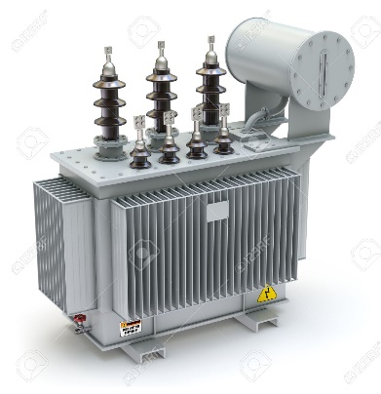
Изчисляване загубите в трансформаторите:
Pтр = Рo + Рk* bтр*bтр |  | Рo- загуби на празен ход,KW
Qтр = Sн*(Io + Uk*bтр*bтр)/100 |  | Рk - загуби на късо съединение, KW
 |  | bтр = S/Sн - коефициент на натоварване
 |  | Io - ток на празен ход в %
 |  | Uк - напрежение на късо в %

Изводи:
1. Загубите на реактивна ел. енергия са значително по-големи от загубите на активна енергия.
Включването на няколко трансформатора без товар снижават СОS(F) на обекта.
2. При нарастване натоварването на трансформаторите съотношетието Ртр/Qтр намалява.

